Estadísticas
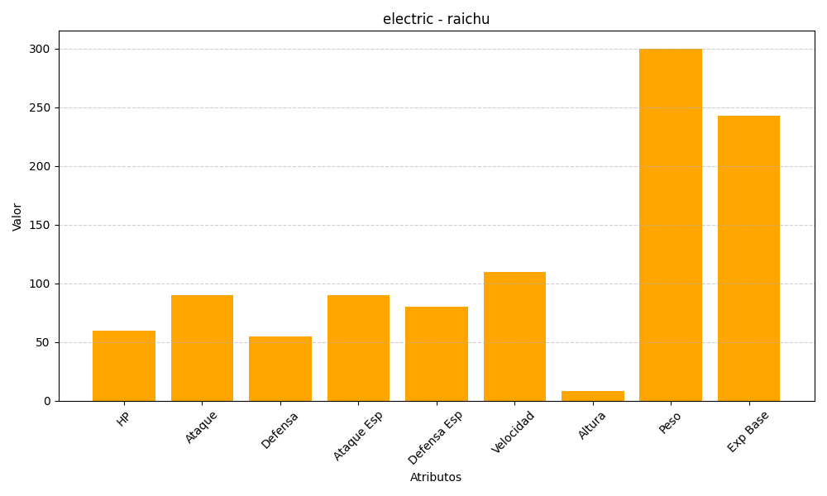
ID | Nombre | Tipo | HP | Ataque | Defensa | Ataque Especial | Defensa Especial | Velocidad | Altura | Peso | Experiencia Base
26 | raichu | electric | 60 | 90 | 55 | 90 | 80 | 110 | 8 | 300 | 243

